테스트 케이스별 결과 화면
ETP 플랫폼 구축 |  |  |  | 단위테스트 결과서
단위테스트 ID | UT-IDX-REG-02 | 단위테스트명 | 지수 플랫폼 연동 신청(연동신청 전)
업무구분 | INDEX | 작성자 | 최병국

1. 저장된 내용이 모두 정상적으로 노출되는지 확인한다.
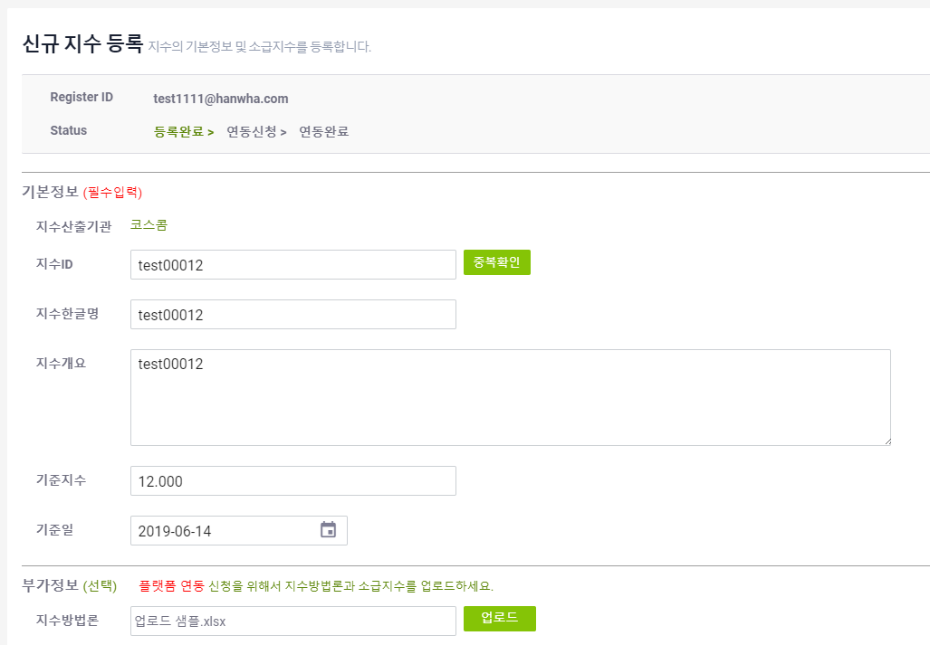

2. 연동신청 버튼 클릭후 부가정보 중 지수방법론과 소급지수 둘다 입력하지 않는 경우 저장되는지 확인한다.
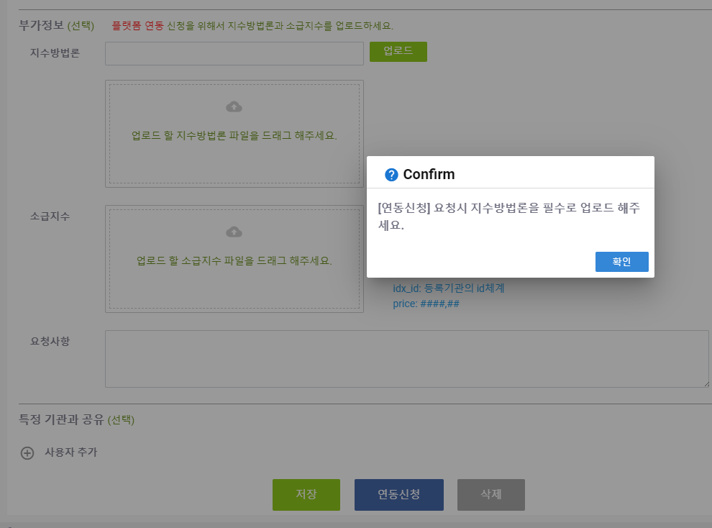
3. 연동신청 버튼 클릭후 부가정보 중 지수방법론를 입력하지 않는 경우 저장되는지 확인한다.
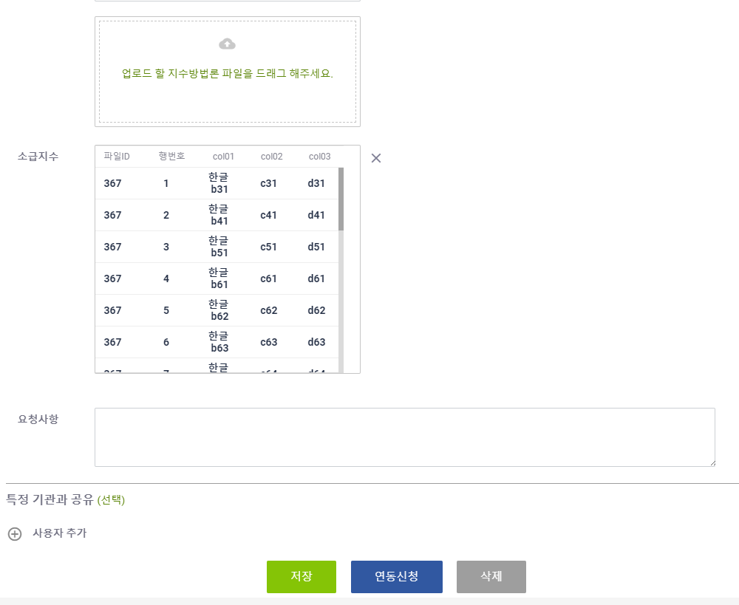
4. 연동신청 버튼 클릭후 부가정보 중 소급지수를 입력하지 않는 경우 저장되는지 확인한다.
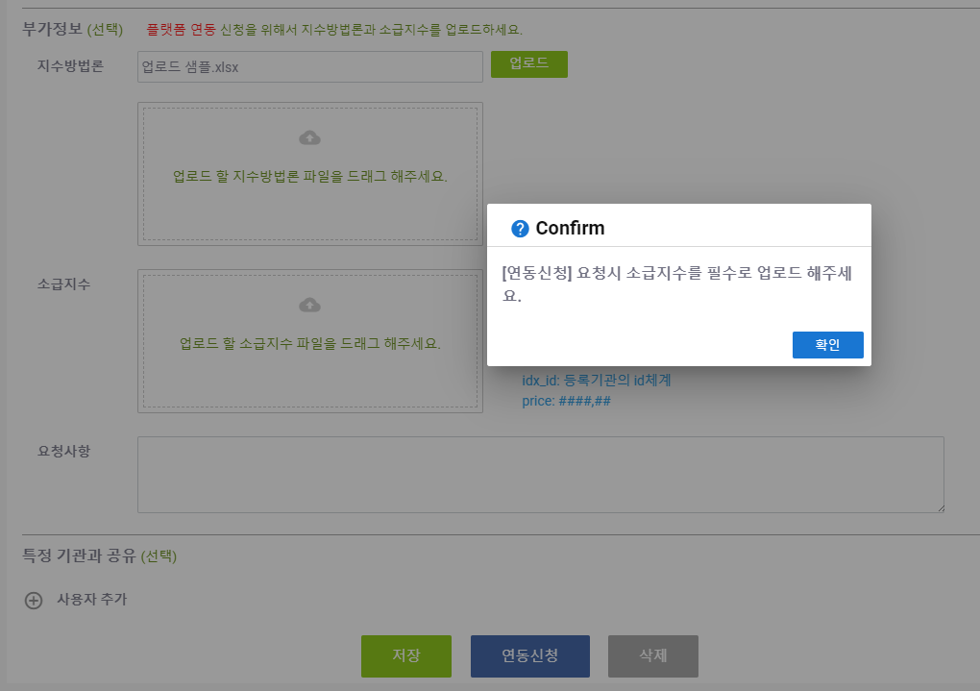
5. 수정 버튼 클릭시 정상적으로 수정되는지 확인한다.
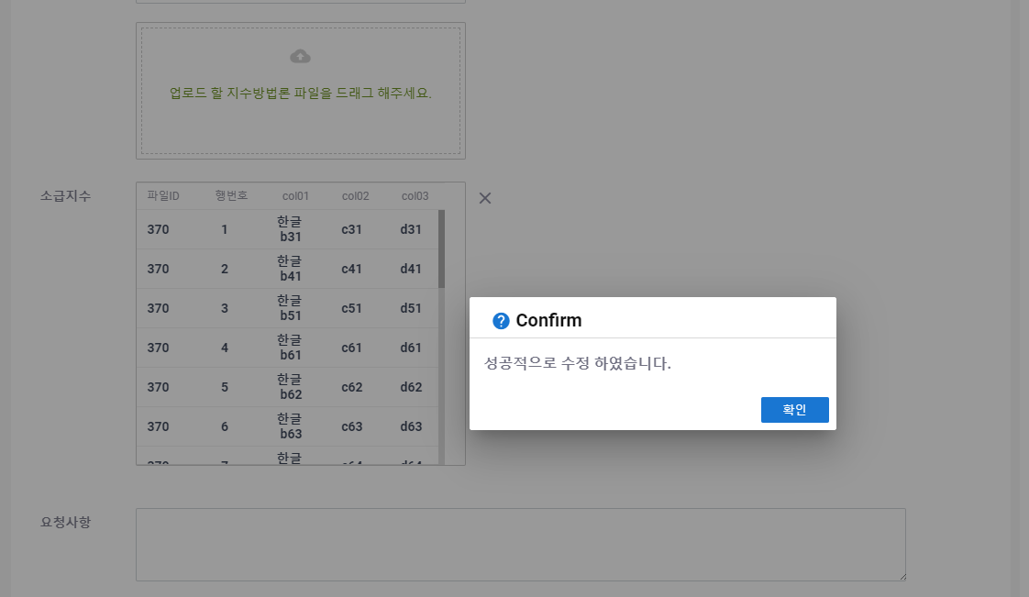
6. 연동신청 버튼 클릭후 연동신청 버튼이 없어지는지 확인한다.
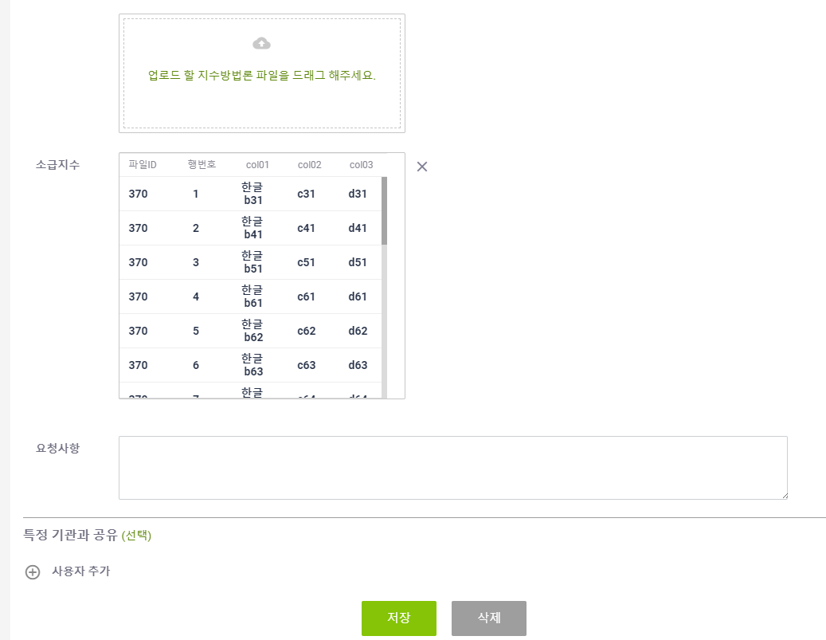
7. 삭제버튼 클릭시 정상적으로 삭제되는지 확인한다.
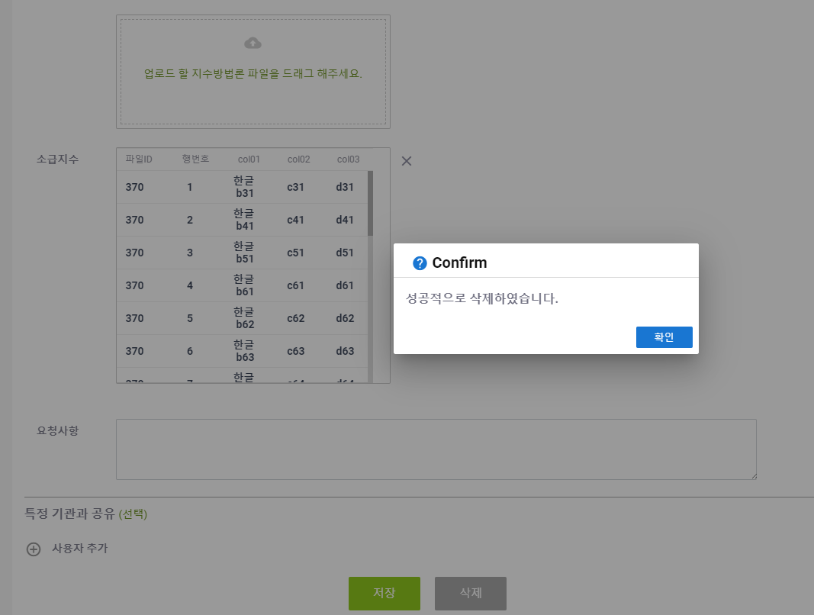

8. 이미 연동신청이 완료된 상태에 [연동신청] 버튼을 누를시 연동신청 되지 않음을 확인한다.

9. 이미 삭제된 상태에 [삭제] 버튼을 누를시 삭제되지 않음을 확인한다.
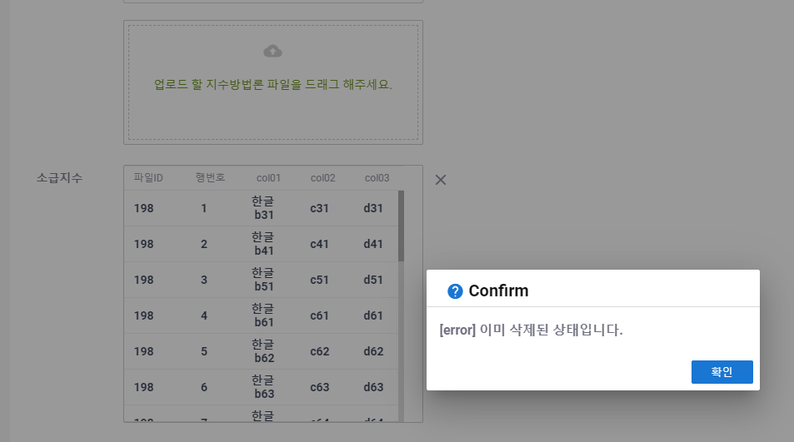
10. 이미 삭제된 상태에 [저장] 버튼을 누를시 저장되지 않음을 확인한다.

